FE01
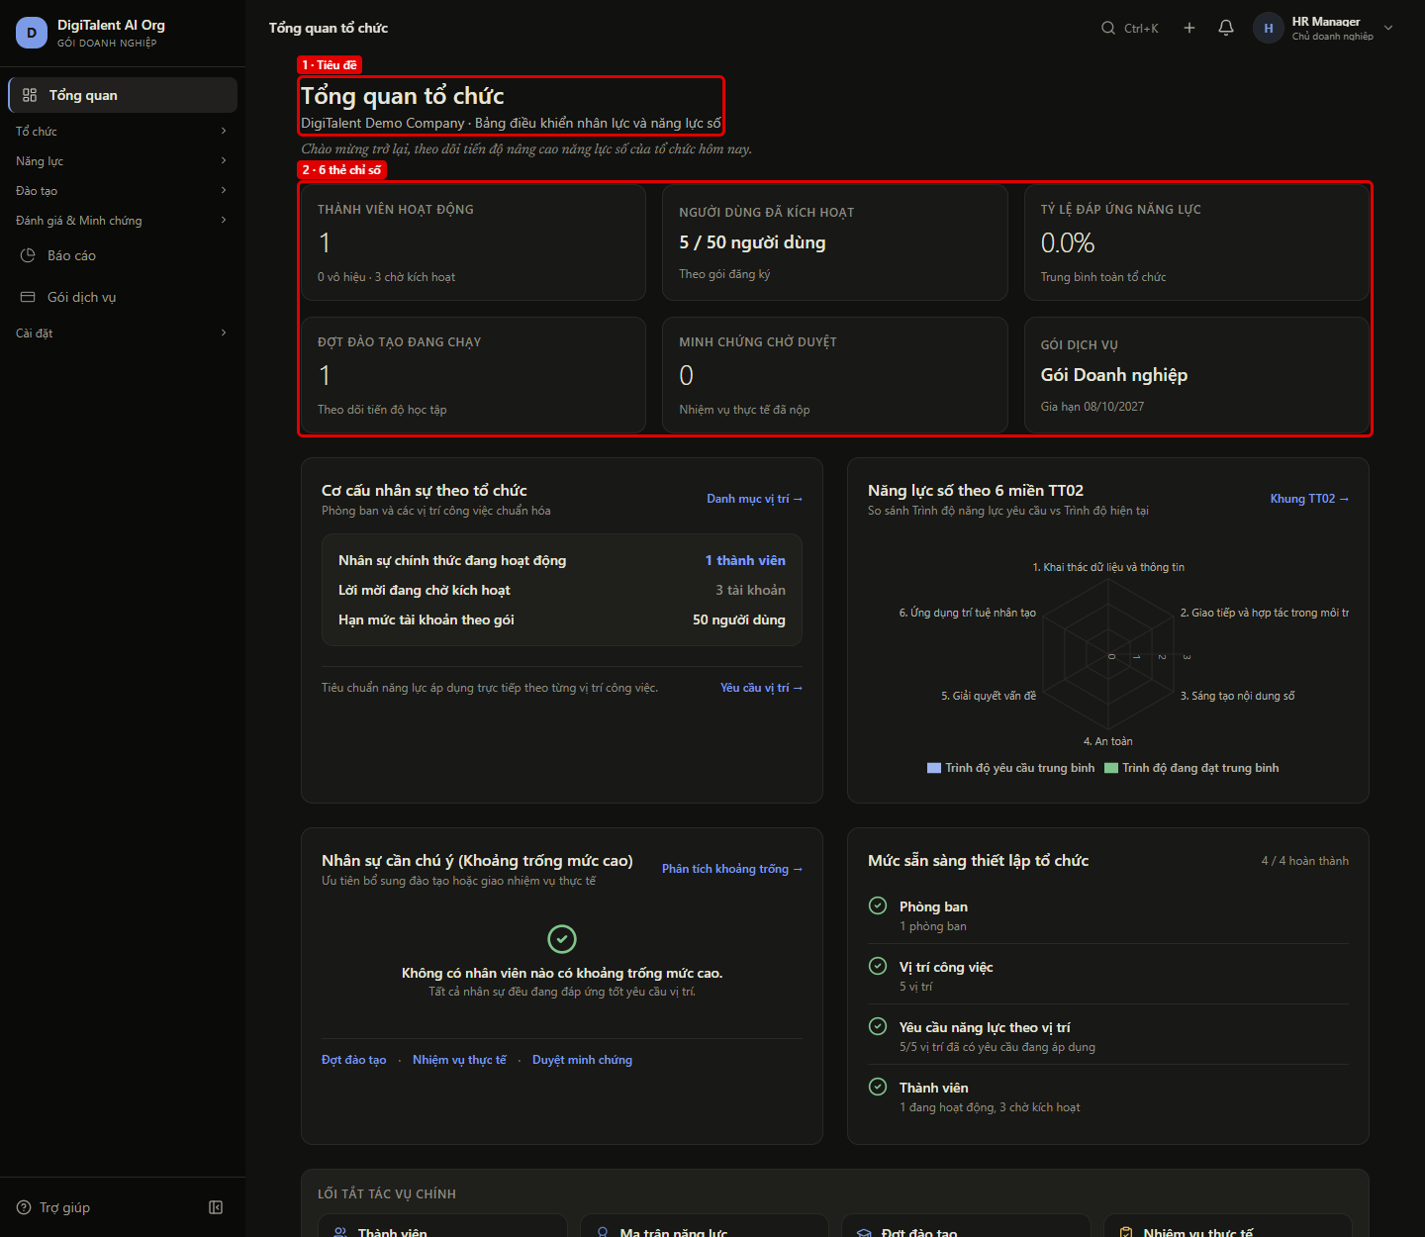
FE01 – Owner mở Tổng quan: 6 thẻ chỉ số lấy từ API
← Quay lại Tổng hợp

Màn hình | OW-01 Tổng quan tổ chức
Vai trò | OWNER (hr@ · HR_MANAGER)
URL / thao tác | /enterprise/dashboard
Tiền điều kiện | DB mới (migration + seed Development); chưa tính khoảng trống năng lực
Các bước | 1. Đăng nhập hr@digitalent.ai 2. Mở Tổng quan (/enterprise/dashboard)
Kết quả mong đợi | Trang gọi GET /organization/overview và GET /intelligence/dashboard (200); tên tổ chức và 6 thẻ chỉ số khớp đúng từng giá trị API trả về.
Kết quả thực tế | Trang tải xong; 9/9 giá trị trên màn hình khớp API (thành viên 1, người dùng 5/50, gói Gói Doanh nghiệp).
API backend đã gọi | GET /api/v1/auth/me → 200 GET /api/v1/intelligence/dashboard → 200 GET /api/v1/organization/overview → 200
Trạng thái | PASS
Thời gian | 08/10/2026 19:31:44
Chú thích khoanh đỏ | 1. Tiêu đề: Tên tổ chức "DigiTalent Demo Company" từ GET /organization/overview 2. 6 thẻ chỉ số: Thành viên, người dùng/gói, tỷ lệ đáp ứng (GET /intelligence/dashboard), đợt đào tạo, minh chứng chờ duyệt, gói dịch vụ Đối chiếu tên tổ chức: giao diện "DigiTalent Demo Company" = API name "DigiTalent Demo Company" Đối chiếu "Thành viên hoạt động": giao diện "1" = API members.active "1" Đối chiếu dòng phụ thành viên: giao diện "0 vô hiệu · 3 chờ kích hoạt" = API members.inactive / members.pending "0 vô hiệu · 3 chờ kích hoạt" Đối chiếu "Người dùng đã kích hoạt": giao diện "5 / 50 người dùng" = API seats.used / seats.limit "5 / 50 người dùng" Đối chiếu "Tỷ lệ đáp ứng năng lực": giao diện "0.0%" = API kpis.averageCoverage (/intelligence/dashboard) "0.0%" Đối chiếu "Đợt đào tạo đang chạy": giao diện "1" = API runningBatches "1" Đối chiếu "Minh chứng chờ duyệt": giao diện "0" = API pendingReviews "0" Đối chiếu "Gói dịch vụ": giao diện "Gói Doanh nghiệp" = API plan.name "Gói Doanh nghiệp" Đối chiếu ngày gia hạn gói: giao diện "Gia hạn 08/10/2027" = API plan.renewsAt "Gia hạn 08/10/2027"

Ảnh: FE01.png

FE02
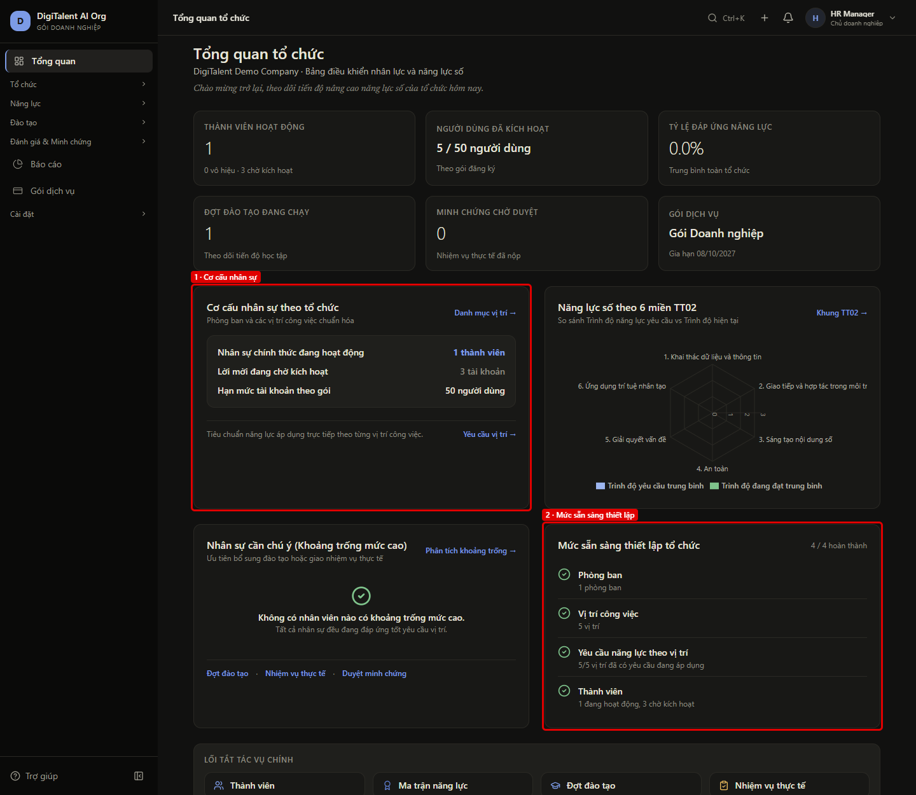
FE02 – Cơ cấu nhân sự và mức sẵn sàng thiết lập
← Quay lại Tổng hợp

Màn hình | OW-01 Tổng quan tổ chức
Vai trò | OWNER (hr@)
URL / thao tác | /enterprise/dashboard
Tiền điều kiện | Đã chạy FE01
Các bước | 1. Xem khối "Cơ cấu nhân sự theo tổ chức" 2. Xem khối "Mức sẵn sàng thiết lập tổ chức"
Kết quả mong đợi | Số thành viên, lời mời chờ, hạn mức gói và 4 bước thiết lập (tên, trạng thái xong/chưa, mô tả) khớp members, seats, setup[] của GET /organization/overview.
Kết quả thực tế | Khối cơ cấu và 4 bước thiết lập khớp API (4/4 hoàn thành).
API backend đã gọi | GET /api/v1/organization/overview → 200
Trạng thái | PASS
Thời gian | 08/10/2026 19:31:45
Chú thích khoanh đỏ | 1. Cơ cấu nhân sự: members.active, members.pending, seats.limit 2. Mức sẵn sàng thiết lập: 4/4 bước xong, nội dung từng bước lấy từ setup[] Đối chiếu "Nhân sự chính thức đang hoạt động": giao diện "1 thành viên" = API members.active "1 thành viên" Đối chiếu "Lời mời đang chờ kích hoạt": giao diện "3 tài khoản" = API members.pending "3 tài khoản" Đối chiếu "Hạn mức tài khoản theo gói": giao diện "50 người dùng" = API seats.limit "50 người dùng" Đối chiếu số bước hoàn thành: giao diện "4 / 4 hoàn thành" = API setup[].done "4 / 4 hoàn thành" Đối chiếu bước "Phòng ban": giao diện "Phòng ban · 1 phòng ban · xong" = API setup[0] "Phòng ban · 1 phòng ban · xong" Đối chiếu bước "Vị trí công việc": giao diện "Vị trí công việc · 5 vị trí · xong" = API setup[1] "Vị trí công việc · 5 vị trí · xong" Đối chiếu bước "Yêu cầu năng lực theo vị trí": giao diện "Yêu cầu năng lực theo vị trí · 5/5 vị trí đã có yêu cầu đang áp dụng · xong" = API setup[2] "Yêu cầu năng lực theo vị trí · 5/5 vị trí đã có yêu cầu đang áp dụng · xong" Đối chiếu bước "Thành viên": giao diện "Thành viên · 1 đang hoạt động, 3 chờ kích hoạt · xong" = API setup[3] "Thành viên · 1 đang hoạt động, 3 chờ kích hoạt · xong"

Ảnh: FE02.png

FE03
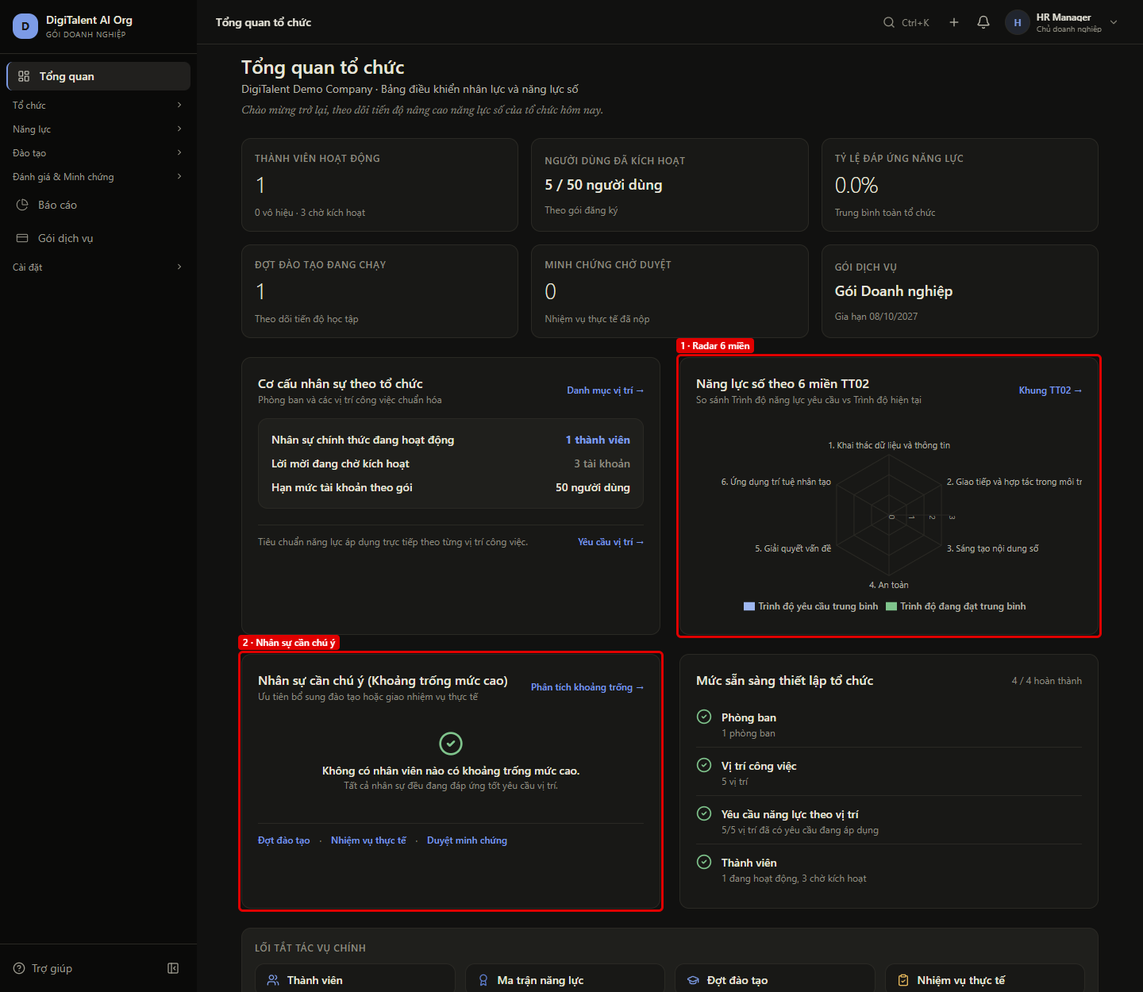
FE03 – Năng lực 6 miền và nhân sự cần chú ý khi chưa tính khoảng trống
← Quay lại Tổng hợp

Màn hình | OW-01 Tổng quan tổ chức
Vai trò | OWNER (hr@)
URL / thao tác | /enterprise/dashboard
Tiền điều kiện | Chưa nhân viên nào được tính khoảng trống (GET /intelligence/dashboard: kpis.employees = 0)
Các bước | 1. Xem khối "Năng lực số theo 6 miền TT02" 2. Xem khối "Nhân sự cần chú ý"
Kết quả mong đợi | Biểu đồ radar có đủ 6 miền TT02 theo domains[]; khối nhân sự cần chú ý báo không có ai (atRisk rỗng); tỷ lệ đáp ứng 0.0%.
Kết quả thực tế | Radar hiện 6 miền; chưa có nhân sự cần chú ý (kpis.employees = 4).
API backend đã gọi | GET /api/v1/intelligence/dashboard → 200
Trạng thái | PASS
Thời gian | 08/10/2026 19:31:46
Chú thích khoanh đỏ | 1. Radar 6 miền: 6 miền TT02 từ domains[] (chưa có dữ liệu mức: averageRequired = averageCurrent = 0) 2. Nhân sự cần chú ý: atRisk rỗng → "Không có nhân viên nào có khoảng trống mức cao" Đối chiếu số miền trên radar: giao diện "6" = API domains.length "6" Đối chiếu tên miền trên radar: giao diện "6" = API domains[].name "6" Đối chiếu khối nhân sự cần chú ý: giao diện "trống" = API atRisk "trống" Đối chiếu "Tỷ lệ đáp ứng năng lực": giao diện "0.0%" = API kpis.averageCoverage "0.0%" Lưu ý PH-04: domains[].averageRequired / averageCurrent luôn = 0 trên develop (kể cả sau khi tính khoảng trống, xem FE05)

Ảnh: FE03.png

FE04
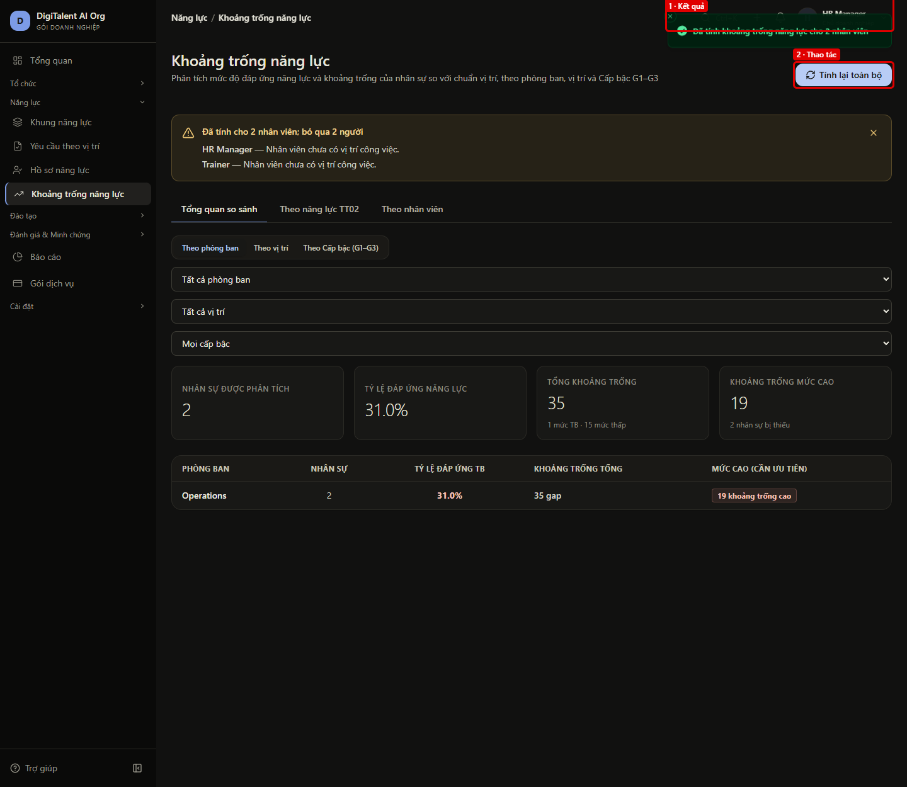
FE04 – Owner tính khoảng trống cho toàn bộ nhân sự
← Quay lại Tổng hợp

Màn hình | OW-21 Khoảng trống năng lực
Vai trò | OWNER (hr@)
URL / thao tác | /enterprise/skill-gap
Tiền điều kiện | employee@ (Kế toán) và manager@ (Sales / CRM) có vị trí với bộ yêu cầu ACTIVE
Các bước | 1. Mở Năng lực > Khoảng trống năng lực 2. Bấm "Tính lại toàn bộ"
Kết quả mong đợi | POST /intelligence/skill-gaps/calculate-batch thành công, toast báo số nhân viên đã tính (dữ liệu cho FE05, FE06).
Kết quả thực tế | Đã tính khoảng trống năng lực cho 2 nhân viên
API backend đã gọi | GET /api/v1/auth/me → 200 GET /api/v1/job-positions?pageSize=100&status=ACTIVE → 200 GET /api/v1/intelligence/analytics/competencies → 200 GET /api/v1/departments?pageSize=100&status=ACTIVE → 200 GET /api/v1/intelligence/analytics/overview?groupBy=department → 200 GET /api/v1/intelligence/skill-gaps?pageIndex=1&pageSize=10 → 200 POST /api/v1/intelligence/skill-gaps/calculate-batch → 200
Trạng thái | PASS
Thời gian | 08/10/2026 19:31:46
Chú thích khoanh đỏ | 1. Kết quả: Đã tính khoảng trống năng lực cho 2 nhân viên 2. Thao tác: POST /intelligence/skill-gaps/calculate-batch

Ảnh: FE04.png

FE05
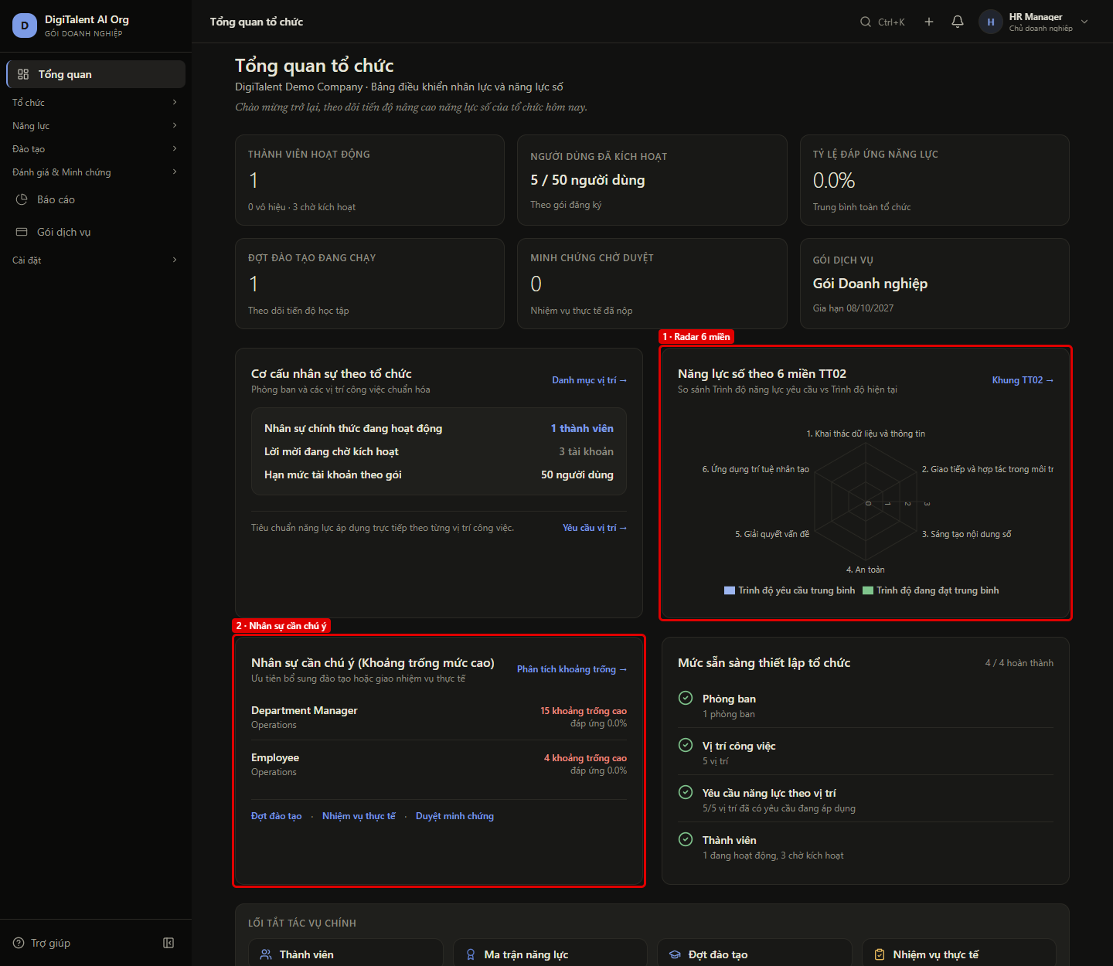
FE05 – Tổng quan cập nhật sau khi tính khoảng trống
← Quay lại Tổng hợp

Màn hình | OW-01 Tổng quan tổ chức
Vai trò | OWNER (hr@)
URL / thao tác | /enterprise/dashboard
Tiền điều kiện | Đã chạy FE04
Các bước | 1. Mở lại Tổng quan
Kết quả mong đợi | Tỷ lệ đáp ứng = kpis.averageCoverage; radar có mức yêu cầu/đang đạt theo domains[]; danh sách nhân sự cần chú ý = atRisk (tên, phòng ban, số khoảng trống cao, % đáp ứng), nhiều khoảng trống cao trước.
Kết quả thực tế | Tỷ lệ đáp ứng 0.0%; 2 nhân sự cần chú ý khớp atRisk theo đúng thứ tự. Lưu ý PH-04: giao diện hiển thị đúng API, nhưng API trả 0.0% cho tỷ lệ đáp ứng và % từng người dù dữ liệu khoảng trống đã có (đối chiếu bên dưới).
API backend đã gọi | GET /api/v1/auth/me → 200 GET /api/v1/intelligence/dashboard → 200 GET /api/v1/organization/overview → 200
Trạng thái | PASS
Thời gian | 08/10/2026 19:31:48
Chú thích khoanh đỏ | [Ảnh FE05a] 1. Tỷ lệ đáp ứng: 0.0% = kpis.averageCoverage (4 nhân sự đã phân tích) 1. Radar 6 miền: Mức yêu cầu và mức đang đạt trung bình theo domains[] 2. Nhân sự cần chú ý: Department Manager: 15 khoảng trống cao, đáp ứng 0.0%; Employee: 4 khoảng trống cao, đáp ứng 0.0% Đối chiếu "Tỷ lệ đáp ứng năng lực": giao diện "0.0%" = API kpis.averageCoverage "0.0%" Đối chiếu số người cần chú ý: giao diện "2" = API atRisk.length (tối đa 4) "2" Đối chiếu người thứ 1: giao diện "Department ManagerOperations15 khoảng trống caođáp ứng 0.0%" = API atRisk[0] "Department ManagerOperations15 khoảng trống caođáp ứng 0.0%" Đối chiếu người thứ 2: giao diện "EmployeeOperations4 khoảng trống caođáp ứng 0.0%" = API atRisk[1] "EmployeeOperations4 khoảng trống caođáp ứng 0.0%" Đối chiếu chéo (PH-04): GET /intelligence/dashboard kpis.averageCoverage = 0 trong khi GET /intelligence/analytics/overview totals.averageCoverage = 31.02 (cùng DB, cùng token HR) Đối chiếu chéo (PH-04): Employee — dashboard atRisk.coveragePercent = 0.0, GET /intelligence/skill-gaps coveragePercent = 62.03; số khoảng trống cao khớp (15 và 4) Đối chiếu chéo (PH-04): domains[].averageRequired / averageCurrent đều = 0 → radar không có vùng dữ liệu

Ảnh: FE05a.png
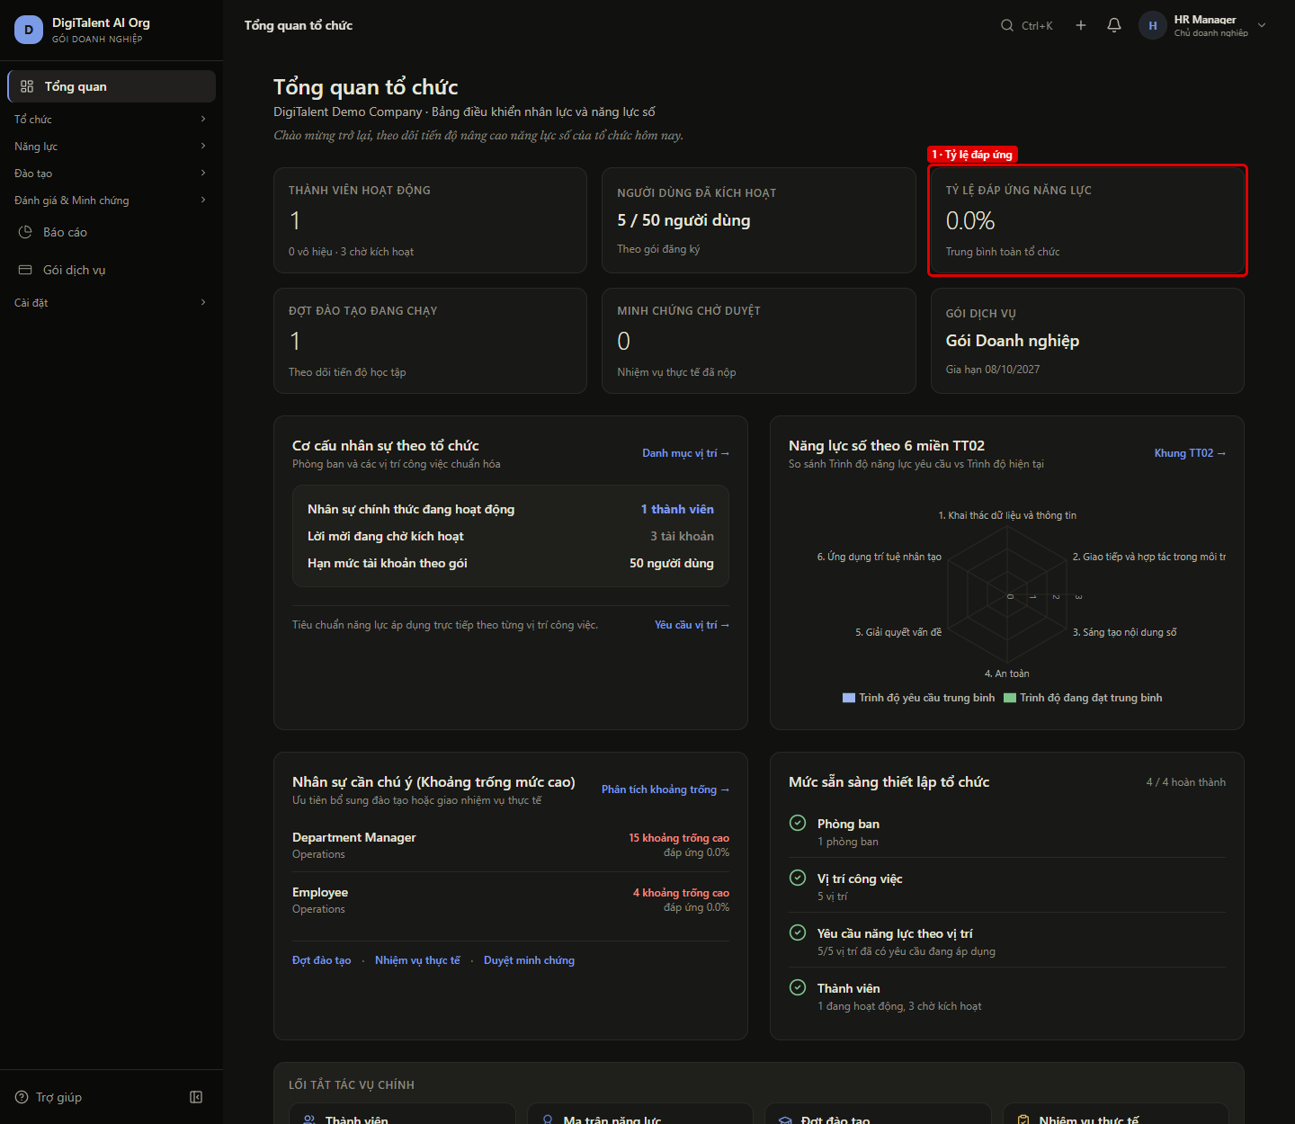

Ảnh: FE05.png

FE06
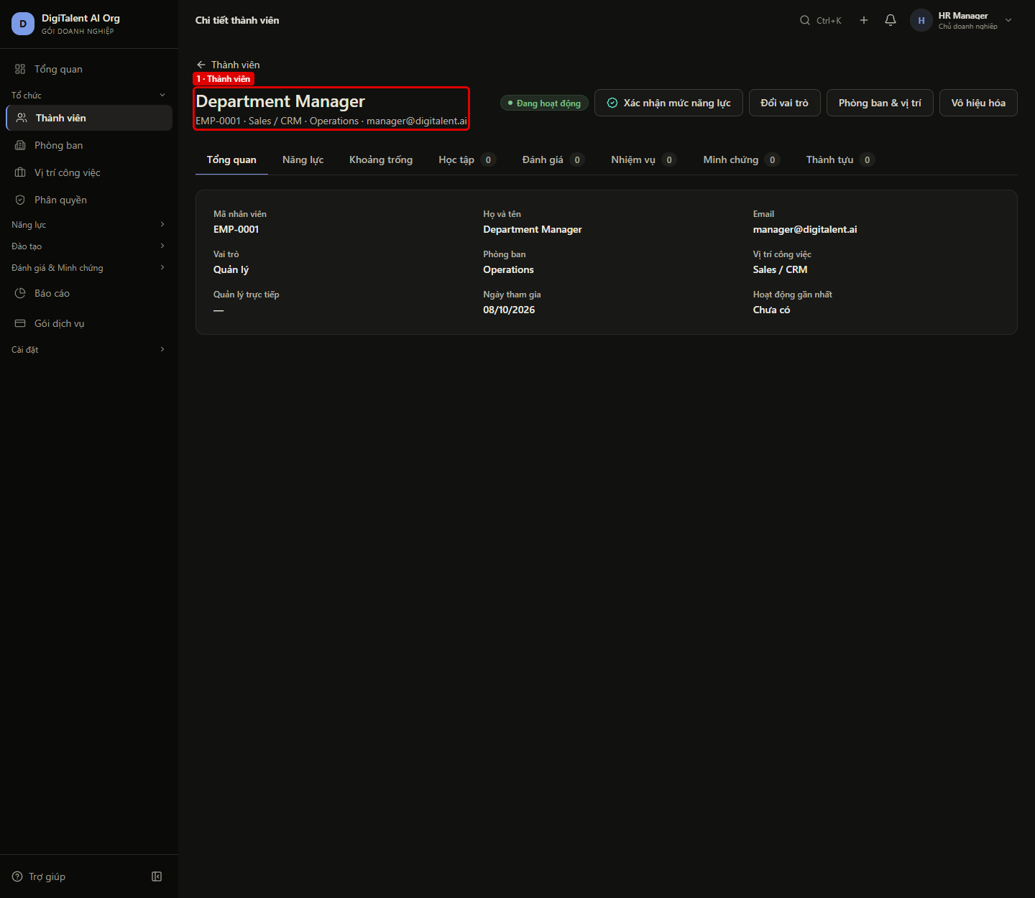
FE06 – Bấm tên nhân sự cần chú ý mở trang chi tiết thành viên
← Quay lại Tổng hợp

Màn hình | OW-01 → OW-03
Vai trò | OWNER (hr@)
URL / thao tác | /enterprise/dashboard → /enterprise/members/{employeeId}
Tiền điều kiện | Đã chạy FE05 (có nhân sự cần chú ý)
Các bước | 1. Ở khối "Nhân sự cần chú ý", bấm tên người đầu tiên
Kết quả mong đợi | Mở trang chi tiết thành viên (OW-03) của đúng người đó: GET /members/{employeeId} trả 200, tiêu đề là tên nhân sự.
Kết quả thực tế | Mở đúng trang chi tiết của Department Manager.
API backend đã gọi | GET /api/v1/members/b866cff0-8d5b-4ee8-896b-8f97edb0fabe → 200 GET /api/v1/workforce/b866cff0-8d5b-4ee8-896b-8f97edb0fabe → 200
Trạng thái | PASS
Thời gian | 08/10/2026 19:31:49
Chú thích khoanh đỏ | [Ảnh FE06_truoc] 1. Trước khi sửa (lần chạy đầu, cùng thao tác): GET /members/{employeeId} → 404, trang báo "Không tìm thấy thành viên này." — phát hiện PH-01, đã sửa ở commit 9692ce9 1. Thành viên: Department Manager (Operations) — mở từ link /enterprise/members/b866cff0-8d5b-4ee8-896b-8f97edb0fabe

Ảnh: FE06_truoc.png
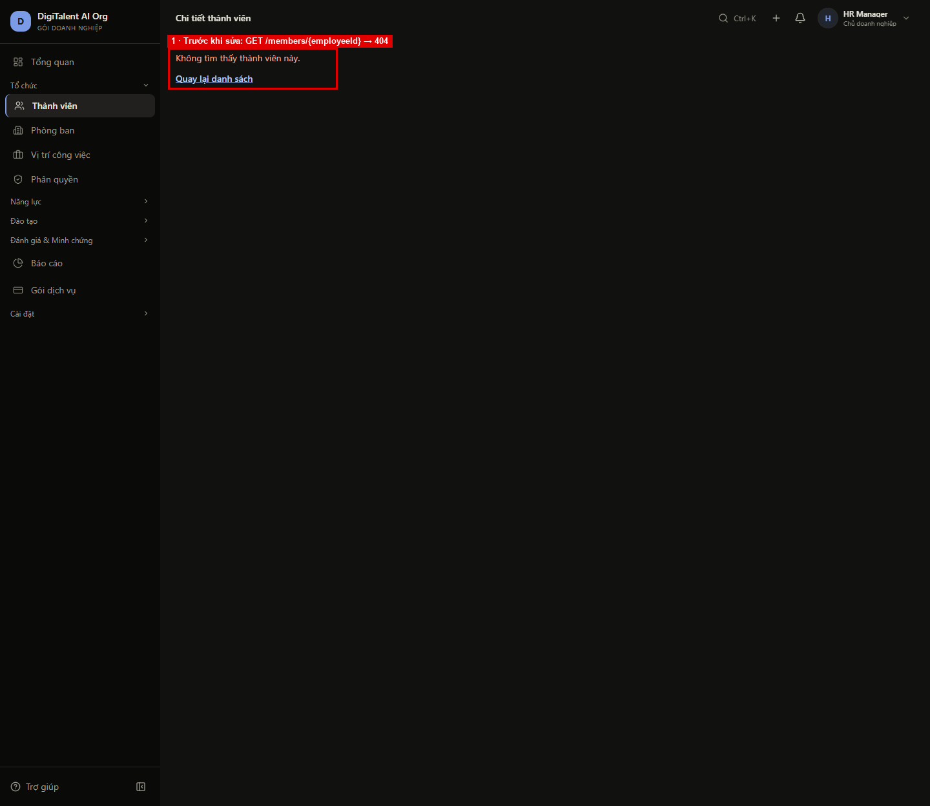

Ảnh: FE06.png

FE07
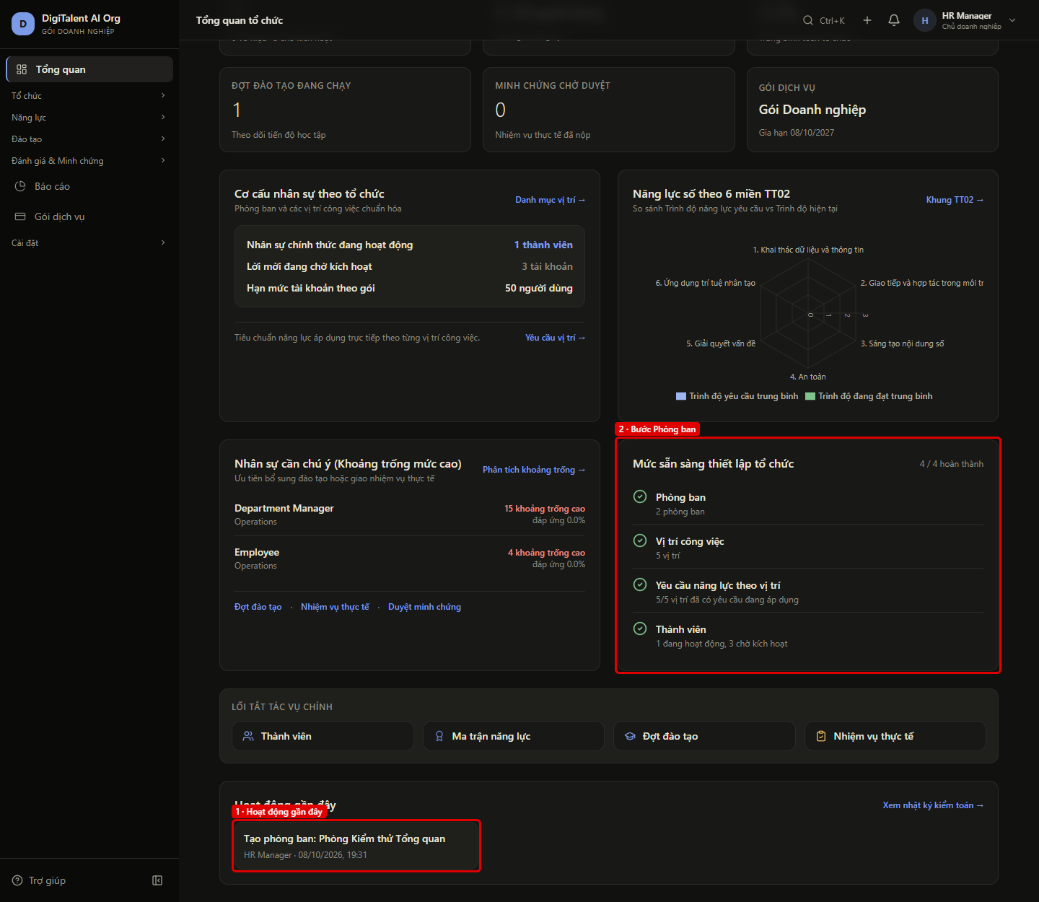
FE07 – Tạo phòng ban, Tổng quan ghi nhận hoạt động và bước thiết lập
← Quay lại Tổng hợp

Màn hình | OW-06 → OW-01
Vai trò | OWNER (hr@)
URL / thao tác | /enterprise/departments → /enterprise/dashboard
Tiền điều kiện | Đã chạy FE06
Các bước | 1. Mở Tổ chức > Phòng ban, bấm "Tạo phòng ban" 2. Nhập mã TQ01, tên "Phòng Kiểm thử Tổng quan", bấm "Lưu" 3. Mở lại Tổng quan
Kết quả mong đợi | Khối "Hoạt động gần đây" có "Tạo phòng ban: …" của HR Manager ở đầu = recentActivity[0]; bước "Phòng ban" cập nhật số phòng ban theo setup[].
Kết quả thực tế | Tạo phòng ban thành công; Tổng quan hiện "Tạo phòng ban: Phòng Kiểm thử Tổng quan" của HR Manager và "2 phòng ban".
API backend đã gọi | GET /api/v1/auth/me → 200 GET /api/v1/departments?pageIndex=1&pageSize=10&search= → 200 GET /api/v1/members?pageIndex=1&pageSize=100&status=ACTIVE → 200 POST /api/v1/departments → 200 GET /api/v1/intelligence/dashboard → 200 GET /api/v1/organization/overview → 200
Trạng thái | PASS
Thời gian | 08/10/2026 19:31:51
Chú thích khoanh đỏ | [Ảnh FE07a] 1. Tạo phòng ban: TQ01 · Phòng Kiểm thử Tổng quan (POST /departments) 1. Hoạt động gần đây: Tạo phòng ban: Phòng Kiểm thử Tổng quan · HR Manager · 08/10/2026, 19:31 (recentActivity[0], action DEPARTMENT_CREATED) 2. Bước Phòng ban: "2 phòng ban" theo setup[] Đối chiếu hoạt động mới nhất: giao diện "Tạo phòng ban: Phòng Kiểm thử Tổng quan" = API recentActivity[0].action / targetLabel "Tạo phòng ban: Phòng Kiểm thử Tổng quan" Đối chiếu phòng ban vừa tạo: giao diện "Phòng Kiểm thử Tổng quan" = API recentActivity[0].targetLabel "Phòng Kiểm thử Tổng quan" Đối chiếu người thực hiện: giao diện "HR Manager" = API recentActivity[0].actorName "HR Manager" Đối chiếu bước "Phòng ban": giao diện "2 phòng ban" = API setup[departments].detail "2 phòng ban"

Ảnh: FE07a.png
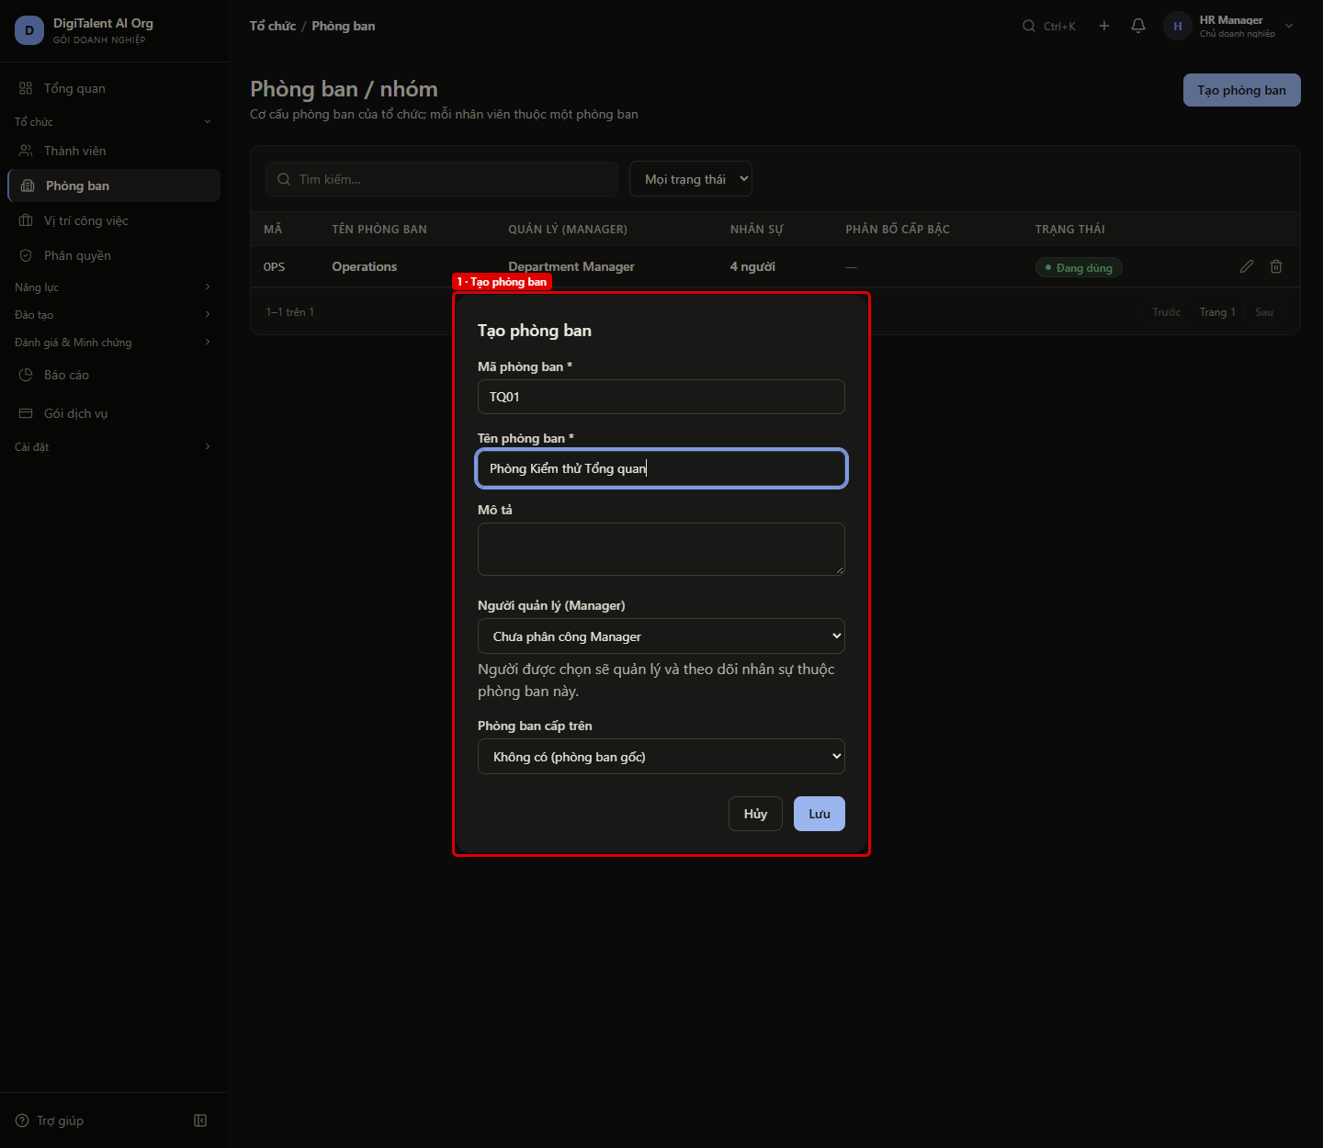

Ảnh: FE07.png

FE08
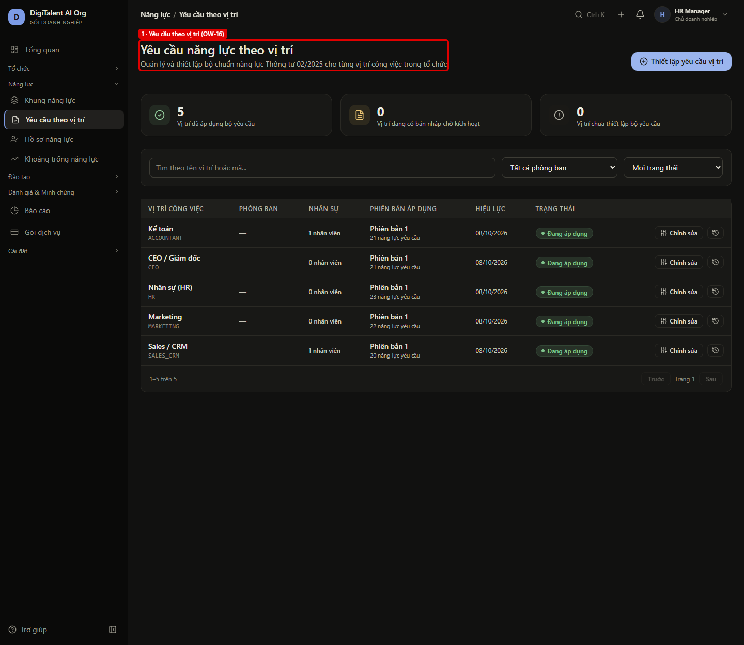
FE08 – Liên kết của 4 bước thiết lập mở đúng màn hình
← Quay lại Tổng hợp

Màn hình | OW-01 → OW-06 / OW-09 / OW-02 / OW-16
Vai trò | OWNER (hr@)
URL / thao tác | /enterprise/dashboard → setup[].path
Tiền điều kiện | Đã chạy FE07
Các bước | 1. Ở khối "Mức sẵn sàng thiết lập tổ chức", lần lượt bấm 4 liên kết: Phòng ban, Vị trí công việc, Thành viên, Yêu cầu năng lực theo vị trí
Kết quả mong đợi | Mỗi liên kết đúng bằng setup[].path của API và mở đúng màn hình: Phòng ban (OW-06), Vị trí công việc (OW-09), Thành viên (OW-02), Yêu cầu năng lực theo vị trí (OW-16).
Kết quả thực tế | 4/4 liên kết khớp setup[].path và mở đúng màn hình.
API backend đã gọi | GET /api/v1/auth/me → 200 GET /api/v1/intelligence/dashboard → 200 GET /api/v1/organization/overview → 200 GET /api/v1/departments?pageIndex=1&pageSize=10&search= → 200 GET /api/v1/job-positions?pageIndex=1&pageSize=10&search= → 200 GET /api/v1/job-grades → 200 GET /api/v1/members?pageIndex=1&pageSize=15 → 200 GET /api/v1/position-requirements/summaries → 200
Trạng thái | PASS
Thời gian | 08/10/2026 19:31:56
Chú thích khoanh đỏ | [Ảnh FE08_truoc] 1. Trước khi sửa: bước "Yêu cầu năng lực theo vị trí" trỏ tới /enterprise/positions/requirements → bị hiểu là vị trí "requirements", báo "Không tìm thấy vị trí này." — phát hiện PH-02, đã sửa ở commit e1f9ef5 1. Yêu cầu theo vị trí (OW-16): Mở từ bước "Yêu cầu năng lực theo vị trí" — setup[].path = /enterprise/requirements Bước "Phòng ban": liên kết /enterprise/departments (= setup[].path) → màn "Phòng ban" Bước "Vị trí công việc": liên kết /enterprise/positions (= setup[].path) → màn "Vị trí công việc" Bước "Thành viên": liên kết /enterprise/members (= setup[].path) → màn "Thành viên" Bước "Yêu cầu năng lực theo vị trí": liên kết /enterprise/requirements (= setup[].path) → màn "Yêu cầu năng lực theo vị trí"

Ảnh: FE08_truoc.png
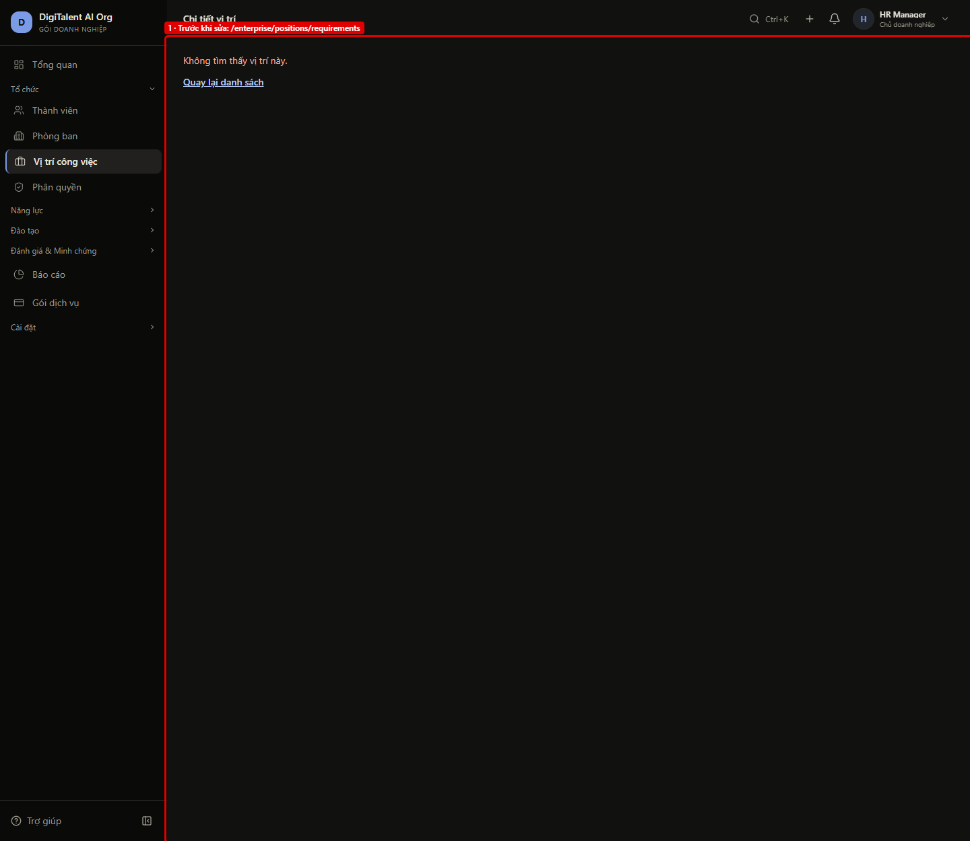

Ảnh: FE08.png

FE09
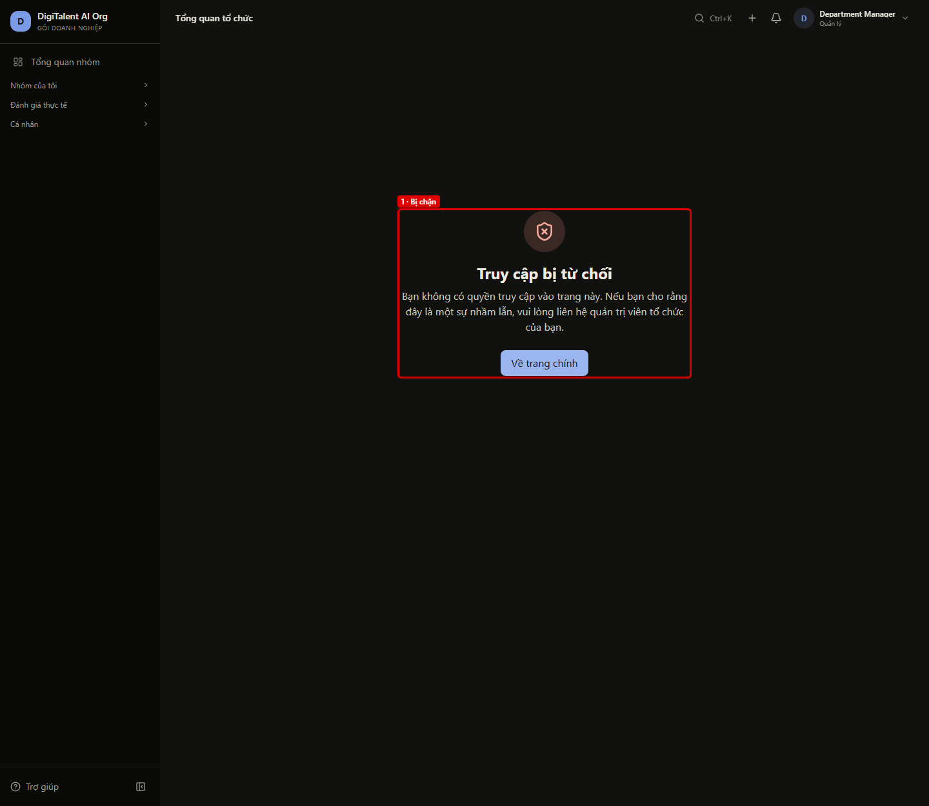
FE09 – Quản lý không xem được Tổng quan tổ chức
← Quay lại Tổng hợp

Màn hình | OW-01 Tổng quan tổ chức
Vai trò | MANAGER (manager@ · DEPARTMENT_MANAGER)
URL / thao tác | /enterprise/dashboard
Tiền điều kiện | Đăng nhập manager@digitalent.ai
Các bước | 1. Mở trực tiếp /enterprise/dashboard
Kết quả mong đợi | Giao diện chặn bằng trang "Truy cập bị từ chối", không gọi API tổng quan; gọi thẳng GET /organization/overview → 403, GET /intelligence/dashboard → 200 (dashboard nhóm MG-01, chỉ phòng ban của Quản lý).
Kết quả thực tế | Hiện "Truy cập bị từ chối"; trang không gọi API tổng quan; gọi thẳng GET /organization/overview → 403, GET /intelligence/dashboard → 200.
API backend đã gọi | GET /api/v1/organization/overview → 403 GET /api/v1/intelligence/dashboard → 200
Trạng thái | PASS
Thời gian | 08/10/2026 19:32:06
Chú thích khoanh đỏ | 1. Bị chặn: RequireRole (OW-01 chỉ dành cho Owner) → trang 403 của giao diện Kiểm tra thêm: GET /organization/overview → 403, GET /intelligence/dashboard → 200 với token của manager@digitalent.ai Lưu ý PH-06: GET /intelligence/dashboard cho phép Department Manager (Dashboard.DepartmentRead, dùng chung cho MG-01) nên trả 200 — khác ca API TC11 (403) chạy ở 6addc50

Ảnh: FE09.png

FE10
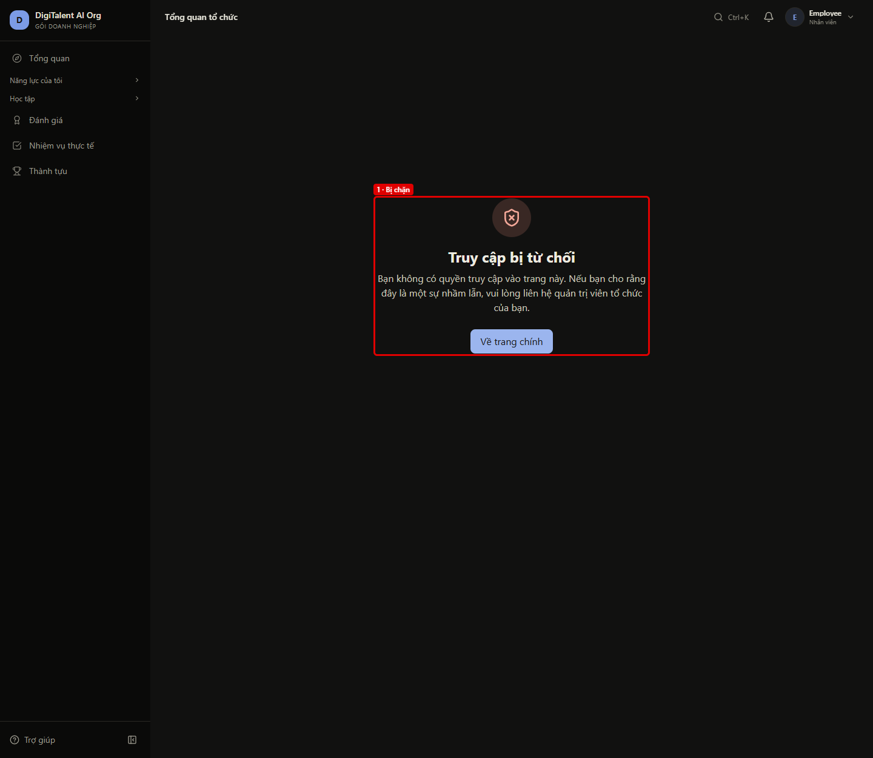
FE10 – Nhân viên không xem được Tổng quan tổ chức
← Quay lại Tổng hợp

Màn hình | OW-01 Tổng quan tổ chức
Vai trò | EMPLOYEE (employee@)
URL / thao tác | /enterprise/dashboard
Tiền điều kiện | Đăng nhập employee@digitalent.ai
Các bước | 1. Mở trực tiếp /enterprise/dashboard
Kết quả mong đợi | Giao diện chặn bằng trang "Truy cập bị từ chối", không gọi API tổng quan; gọi thẳng GET /organization/overview → 403, GET /intelligence/dashboard → 403.
Kết quả thực tế | Hiện "Truy cập bị từ chối"; trang không gọi API tổng quan; gọi thẳng GET /organization/overview → 403, GET /intelligence/dashboard → 403.
API backend đã gọi | GET /api/v1/organization/overview → 403 GET /api/v1/intelligence/dashboard → 403
Trạng thái | PASS
Thời gian | 08/10/2026 19:32:13
Chú thích khoanh đỏ | 1. Bị chặn: RequireRole (OW-01 chỉ dành cho Owner) → trang 403 của giao diện Kiểm tra thêm: GET /organization/overview → 403, GET /intelligence/dashboard → 403 với token của employee@digitalent.ai

Ảnh: FE10.png

FE11
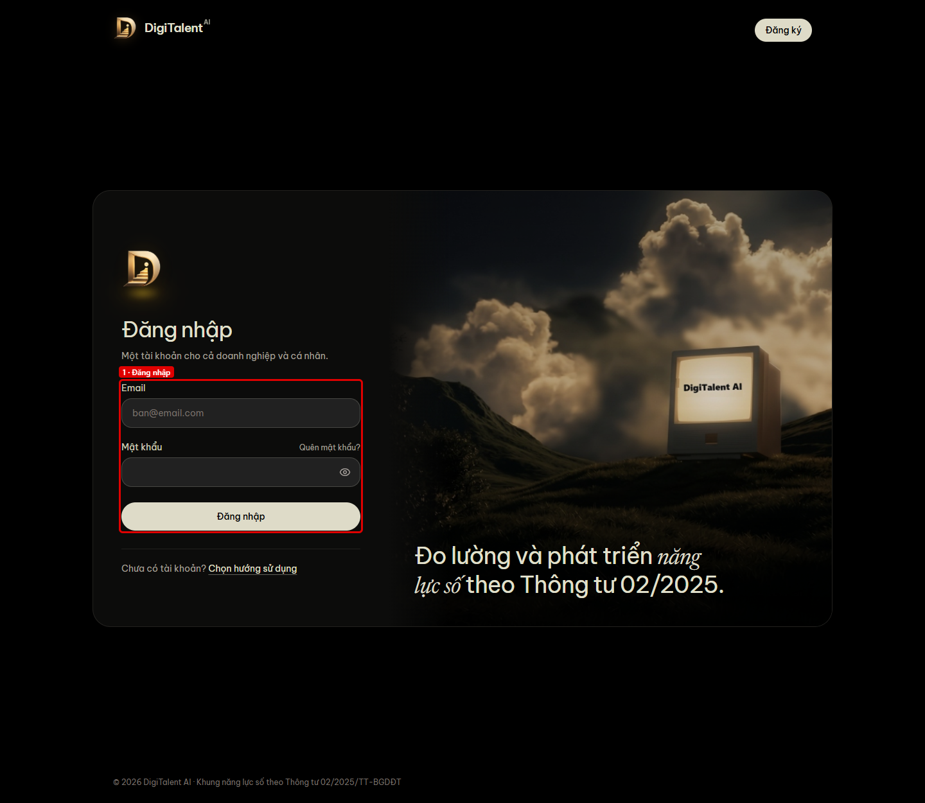
FE11 – Chưa đăng nhập bị chuyển về trang đăng nhập
← Quay lại Tổng hợp

Màn hình | OW-01 Tổng quan tổ chức
Vai trò | Ẩn danh
URL / thao tác | /enterprise/dashboard
Tiền điều kiện | Đã đăng xuất (xóa token)
Các bước | 1. Mở trực tiếp /enterprise/dashboard
Kết quả mong đợi | Chuyển tới trang đăng nhập doanh nghiệp, không hiện số liệu tổng quan; API không token trả 401.
Kết quả thực tế | Chuyển tới /login?returnTo=/enterprise/dashboard; GET /organization/overview không token → 401.
API backend đã gọi | GET /api/v1/organization/overview → 401
Trạng thái | PASS
Thời gian | 08/10/2026 19:32:15
Chú thích khoanh đỏ | 1. Đăng nhập: Chuyển tới /login?returnTo=/enterprise/dashboard

Ảnh: FE11.png

